7.PERFORMANCE #1
Performance Check #1
project |  |  | C1S-210 |  |  | doc | RD-LCF-SLM-26 01
Version |  |  | v7.2.3 |  |  | Date | 2026-01-29

시험 결과

번호 | *기준 Level[m] |  |  | 허용 오차 Level[m] |  |  | 측정값 Level[m] |  | 오차값(오차율)[m] |  |  | 결과

1 | 0.20 |  |  | 기준 Level ±0.02 |  |  | 0.20 |  | 0.00(0%) |  |  | pass

시험 준비물

구분 |  | 품명 |  |  | 사양 |  |  | 비고 |  |  | 참조
장치 |  | 계면계 (ENV100-S) |  |  | 컨트롤러 (C1S2), 센서 (S1T) |  |  | 시리얼: E110B20B014 |  |  | 도면 1 , 그림 4 참조

장치 |  | 표준 거리 시험 장치 - 수직 수조 |  |  | 원통 1.5m , Φ200 |  |  | 청수(이물질 없는 상수) |  |  | 도면 1 , 그림 1 참조
장치 |  | 바닥 반사판 |  |  | Φ187 |  |  | - |  |  | 도면 1 , 그림 2 참조
장치 |  | 슬러지 반사판 |  |  | Φ187 |  |  | - |  |  | 도면 1 , 그림 3 참조
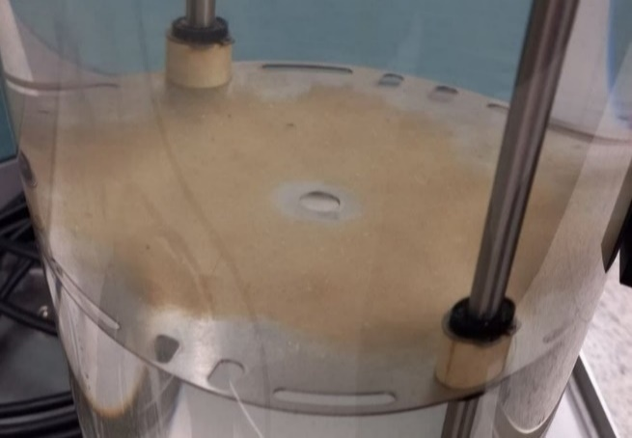
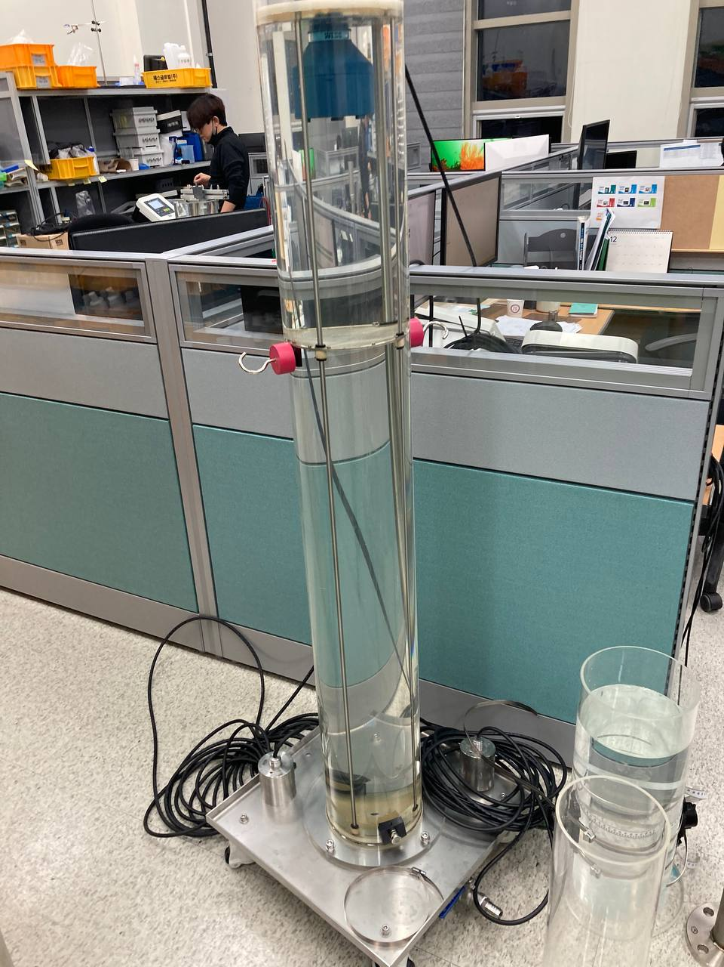
 |  |  |  |  |  |  |  |  |  | 시험 환경

 |  |  |  |  |  |  |  |  |  | 1. 온도: 상온(15~30℃)

 |  |  |  |  |  |  |  |  |  | 2. 습도: 무관

사진 2. 바닥 반사판
 |  |  |  |  |  |  |  |  |  | 3. 전원: AC220V (상용 공용 전원)

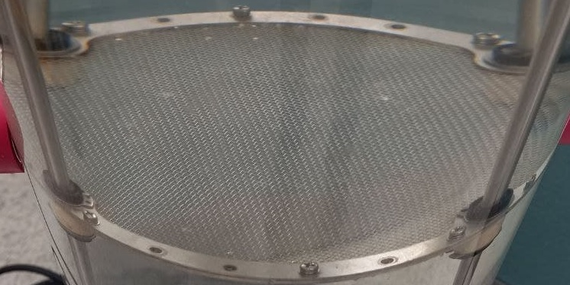
 |  |  |  |  |  |  |  |  |  | 평가기준

 |  |  |  |  |  |  |  |  |  | 1. 기준 Level에서 ±0.02m 이내

 |  |  |  |  |  |  |  |  |  | *적용 기준 : full scale(5m)± 0.5%
 |  |  |  |  |  |  |  |  |  | *현장 기준 : full scale(10m)± 0.5%

사진 3. 슬러지 반사판

사진 1. 표준 거리 시험 장치
도면 1. 표준 거리 시험 장치

사진 4. 센서 (S1T)

시험 절차

1. 시험할 펌웨어 버전을 다운로드 한다.(체크 리스트 상단에 기제된 펌웨어 버전)

2. 제품에 전원을 인가 및 공장초기화를 실행 후 펌웨어 버전을 확인한다.

3. 측정 관련 파라미터를 설정한다. (Empty: 1.3m , Dead Zone : 0.35m , Frequency : 380Khz , Offset : 0m)

4. (도면 1) , (사진 1)와 같이 수직수조에 센서(사진 4 참조)를 넣는다.

5. 바닥 감지용 칸막이(사진 2) 기준으로 계면 감지용 반사판(사진 3)을 조절하여 20cm 지점에 위치 시킨 후 슬러지(Level)을 각각 측정 후 기록한다.

6. 5번 항목에서 측정한 슬러지값들을 이용하여 적합성 여부를 판단한다.

 |  |  |  |  |  |  |  |  |  |  | 도면 1 , 그림 1 참조

8.PERFORMANCE #2
Performance Check #2
project |  |  | C1S-210 |  | doc | RD-LCF-SLM-26 01
Version |  |  | v7.2.3 |  | Date | 2026-01-29

시험 결과

측정횟수 | *기준 Level[m] |  | 측정값 Level[m] | 전류 출력 측정값(mA) |  | 전류 출력 오차값(오차율)[Ma] |  | R1(Relay) ON/OFF |  | R2(Relay) ON/OFF |  | 결과

1 | 0.20 |  | 0.20 | 6.46 |  | 6.46(0.00%) |  | OFF |  | ON |  | Pass

시험 준비물

구분 |  | 품명 |  | 사양 |  |  | 비고 |  |  |  | 참조
장치 |  | 계면계 (ENV100-S) |  | 컨트롤러 (C1S2), 센서 (S1T) |  |  | 시리얼: E110B20B014 |  |  |  | 도면 1 , 그림 4 참조

장치 |  | 표준 거리 시험 장치 - 수직 수조 |  | 원통 1.5m , Φ200 |  |  | 청수(이물질 없는 상수) |  |  |  | 도면 1 , 그림 1 참조
장치 |  | 바닥 반사판 |  | Φ187 |  |  | - |  |  |  | 도면 1 , 그림 2 참조
장치 |  | 슬러지 반사판 |  | Φ187 |  |  | - |  |  |  | 도면 1 , 그림 3 참조


 |  |  |  |  |  |  |  | 시험 환경

 |  |  |  |  |  |  |  | 1. 온도: 상온(15~30℃)

 |  |  |  |  |  |  |  | 2. 습도: 무관

 |  |  |  |  |  |  |  | 3. 전원: AC220V (상용 공용 전원)

사진 2. 바닥 반사판
 |  |  |  |  |  |  |  | 평가기준

 |  |  |  |  |  |  |  | 기준 Level | *측정값 | 전류 출력 측정값 | Relay
 |  |  |  |  |  |  |  | 0.2m | 0.2m ± 0.02m | 6.46 ± 0.25mA | R1 : OFF R2 : ON

 |  |  |  |  |  |  |  | 0.4m | 0.4m ± 0.02m | 8.92 ± 0.25mA | R1 : OFF R2 : OFF ,

 |  |  |  |  |  |  |  | 0.6m | 0.6m ± 0.02m | 11.38 ± 0.25mA | R1 : OFF R2 : OFF

사진 3. 슬러지 반사판
 |  |  |  |  |  |  |  | 0.8m | 0.8m ± 0.02m | 13.82± 0.25mA | R1 : ON R2 : OFF

 |  |  |  |  |  |  |  | *측정값 : 기준 Level에서 ±0.02m 이내 (*적용 기준 : full scale(5m)± 0.5%) (*현장 기준 : full scale(10m)± 0.5%)

사진 4. 센서 (S1T)
사진 1. 표준 거리 시험 장치
도면 1. 표준 거리 시험 장치

시험 절차

1. 측정 관련 파라미터를 설정한다. (Empty: 1.3m , Dead Zone : 0.35m , Frequency : 380Khz , Offset : 0.00m, Set 4mA :0.00m, Set 20 mA: 1.30m, R1 Act: 0.78m R1 Stop: 0.63m, R2 Act : 0.22m , R2 Stop : 0.37m )

2. 컨트롤러 전류 출력 결선, 릴레이 결선에 멀티미터를 연결한다. (멀티미터를 이용하여 전류 출력값과 릴레이 Act, Stop의 Open, Short 을 확인한다.)

3. (도면 1) , (사진 1)와 같이 수직수조에 센서(사진 4 참조)를 넣는다.

4. 바닥 감지용 칸막이(사진 2) 기준으로 계면 감지용 반사판(사진 3)을 조절하여 20cm 지점에 위치 시킨 후 슬러지(Level)를 측정하고 멀티미터를 이용하여 전류 출력값, R1/R2(Relay) ACT, R1/R2(Relay) Stop 의 On/off을 확인한다.

5. 4번 항목에서 측정한 전류 출력값, R1/R2(Relay) ACT, R1/R2(Relay) Stop ON/OFF을 이용하여 적합성 여부를 판단한다.

 |  |  |  |  |  |  |  |  |  |  | 도면 1 , 그림 1 참조

